座椅初始功能数据分析
撑杆归属系统 | 示意图 | 使用数量 | 初始数据分析 |  |  |  | 极限工况数据分析 |  | 姿态数据分析
 |  |  |  | 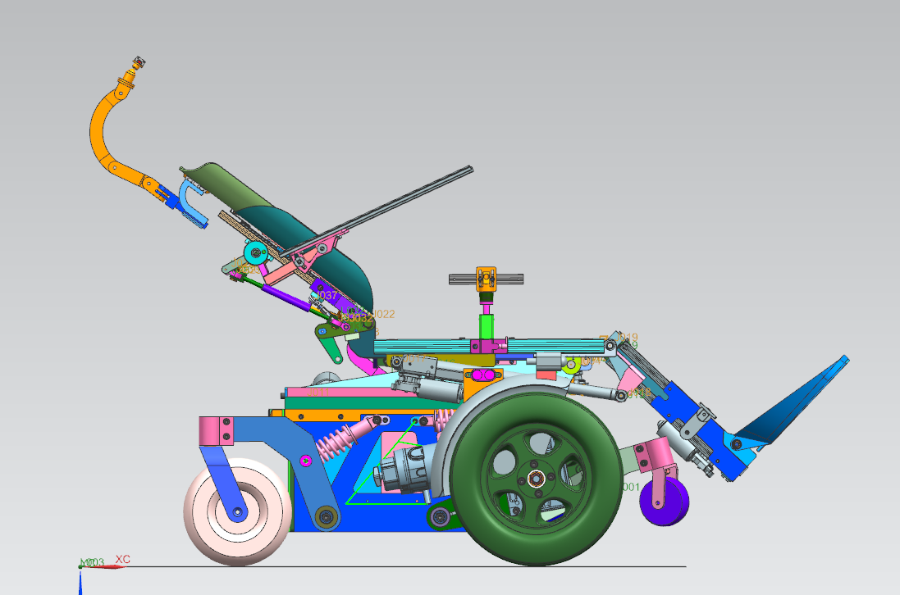 |  |  |  |  | 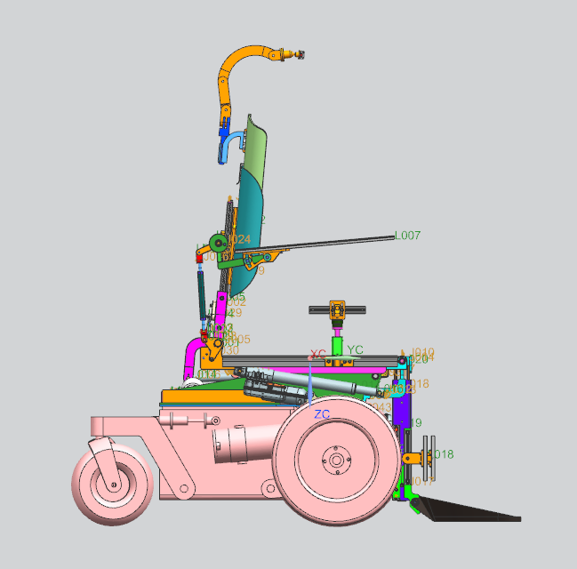 |  | 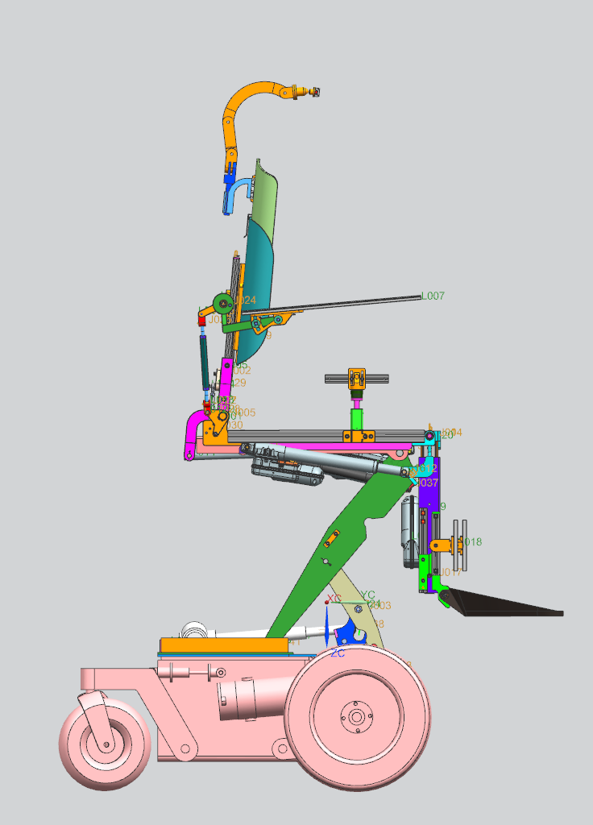 | 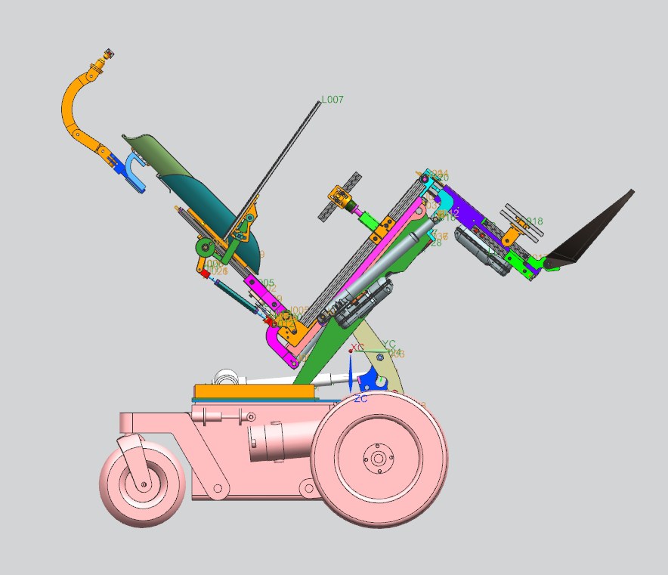 | 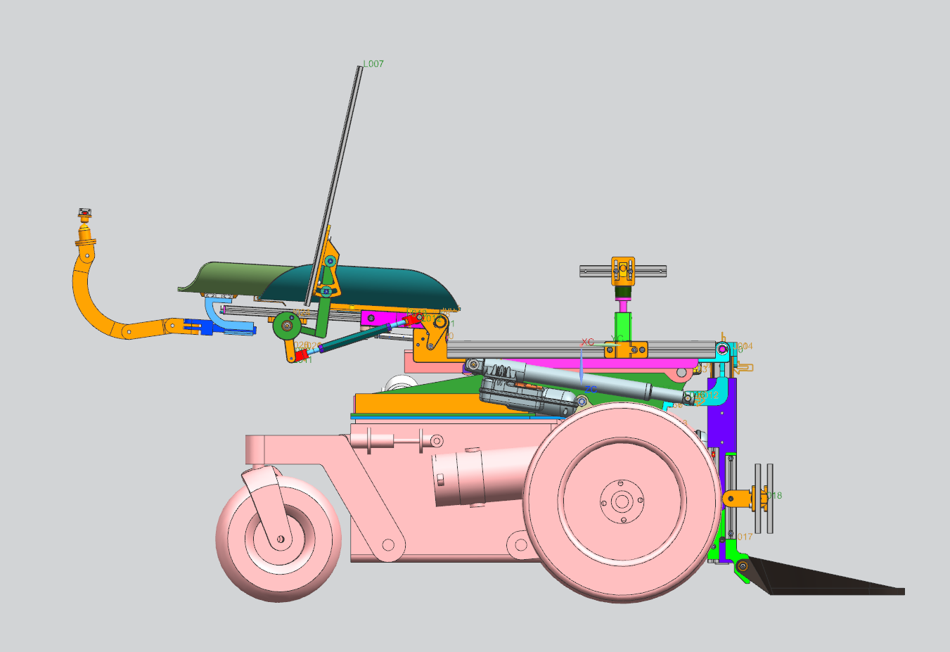 | 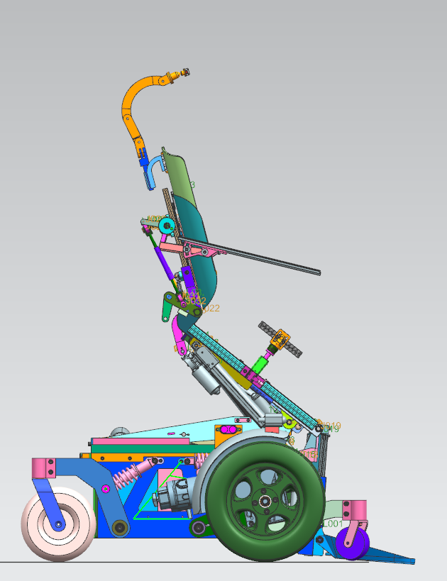 | 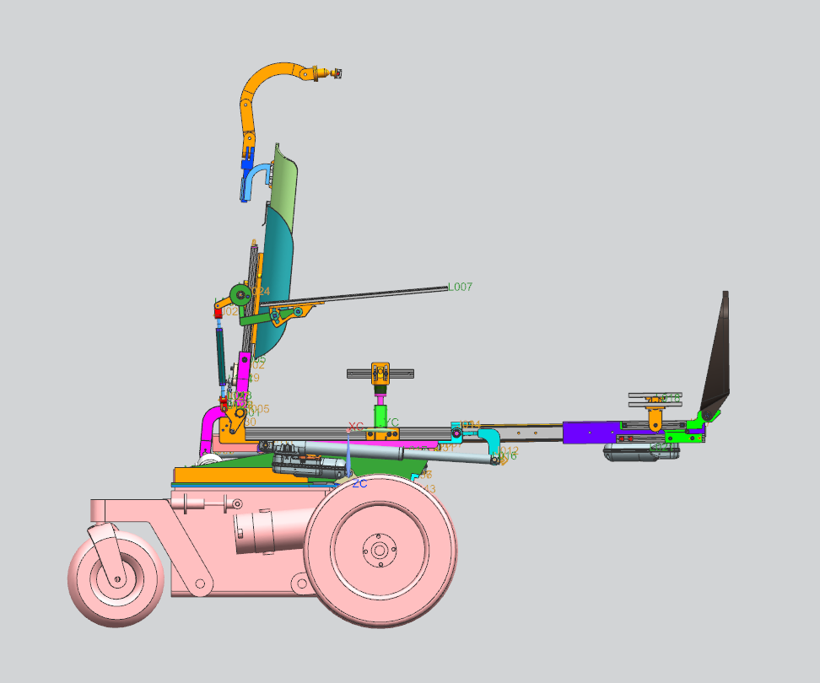 | 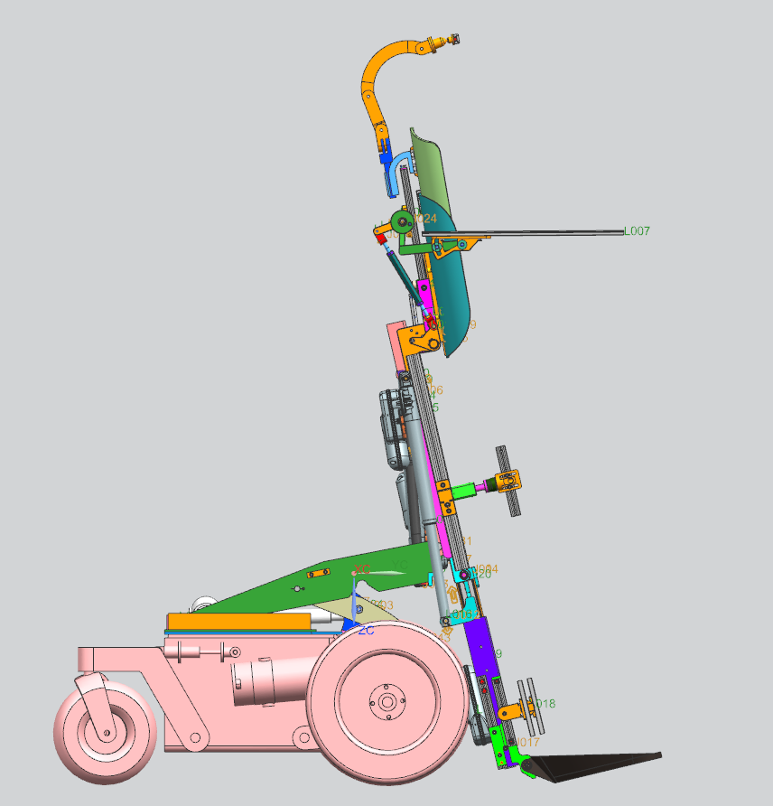
 | 轮椅姿态 撑杆类型 |  | 设计撑杆初始安装长度 | 电位计130mm原因实际撑杆初始安装长度 | 撑杆初始长度改变量（伸长量为零参考） | 角度长度量值 | 极限运动 | 撑杆初始长度改变量（伸长量为零参考） | 坐姿 | 躺姿 | 座椅垂直升高（Max400mm） | 50°躺姿（零重力模式） | 靠背角度单独调节MAX180° | 前倾 | 腿托角度长度单独调节MAX180° | 站立
座椅系统A | 靠背角度撑杆A1（M） | 1 | 517（撑杆最大伸长量） | 457（电位计长度最长）,靠背无法水平 | +130 | 靠背-5° | 靠背-5° | 457（电位计最大行程）MAX，无最小行程点，即电位计初始时值为15mm | 零点 | -175 | -175——0（默认0） | 零点 | -175——0 | -175——0 | -175——0（默认0） | -175
 | 腿托角度撑杆A2 (M) | 1 | 375（撑杆中间伸长量） | 375（电位计长度48mm）,腿托无法水平 | +48 | 腿托0° | 腿托旋转90° | 457（电位计最大行程）MAX，无最小行程点,即电位计初始值为48mm | 零点 | 0——+142 | 0——+142（默认0） | 零点 | 0——+142（默认0） | 34.8 | 0——+142（区域量X) | +142
 | 腿托长度撑杆A3(M) | 1 | 327（撑杆初始安装量） | 327（电位计长度为0）,腿托无法最长 | 0 | 腿托伸长量0 | 腿托伸长190 | 457（电位计最大行程）MAX，初始值0 | 零点 | 0——+190 | 0——+190 （默认0） | 零点 | 0——+190 （默认0） | 0 | 0——+190 (1.338X) | +45
举升系统B | 底盘举升撑杆B1(M) | 1 | 347（撑杆初始安装量） | 无影响 | 0 | 座板升高高度0 | 座板升高高度0 | 347（撑杆初始安装量）MIN，无最大行程点,电位计最大值为78.08mm | 零点 | 0——78.08 （区域量X） | +78.08 | 78.08 | 0——78.08 （默认0） | 0 | 0——78.08 （默认0） | +12.67
 | 座板角度撑杆B2 (M) | 1 | 327（撑杆初始安装量） | 无影响 | 0 | 座板角度水平 | 座板角度水平 | 327 (撑杆初始安装量) MIN，无最大行程点,电位计最大值为107.68mm | 零点 | 0.865X | +67.55 | 零点 | 0——107.68（默认0） | 26.8 | 0——107.68（默认0） | +107.68
底盘系统C | 前支撑轮撑杆C1(M) | 1 | 200.2（撑杆最大伸长量） | 无影响 | 23 | 支撑轮抬起 | 支撑轮着地 | 满行程，只含有双态，没有中间状态 | 零点 | X>（座椅高度评判） | -23 | -23 | 零点 | X>座椅高度评判） | 零点 | X>座椅高度评判）
X表示比例系数调节
撑杆位置示意图 | 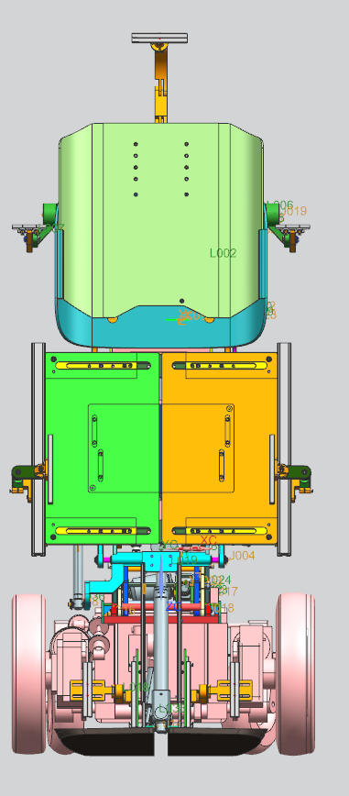 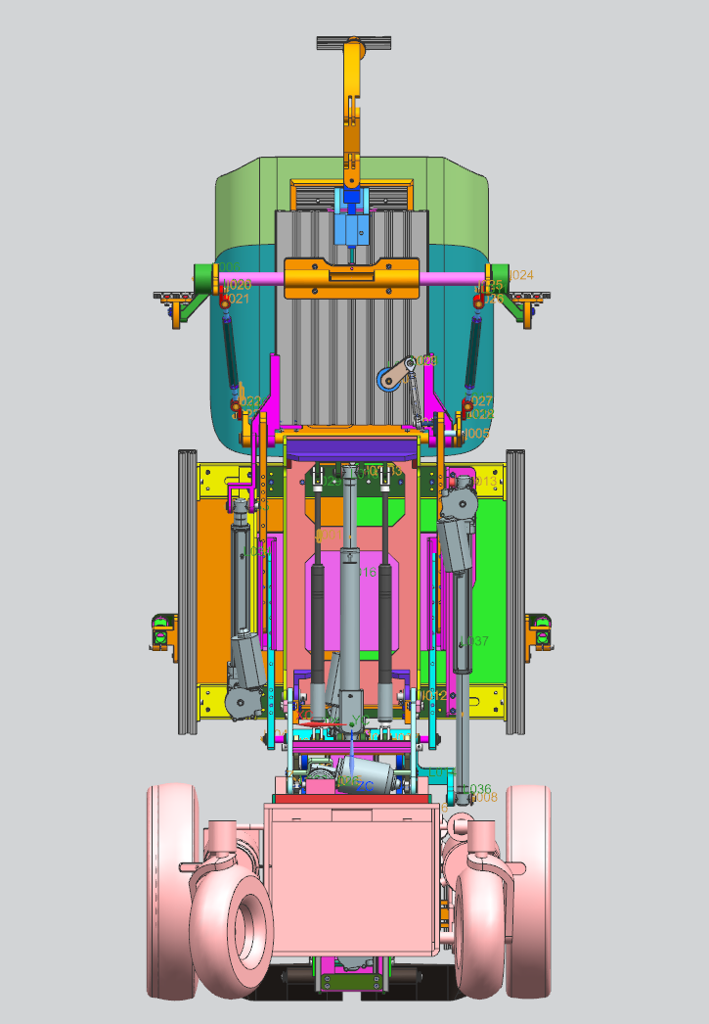 `

L:力拉克撑杆 ： 初始安装量 327mm 行程190mm(暂时取消相关产品)
M:恩比尔撑杆 ： 初始安装量 327mm 行程190mm

靠背角度撑杆A1

座板角度撑杆B2
腿托角度撑杆A2
底盘举升撑杆B1
腿托长度撑杆A3

